S14-1-1
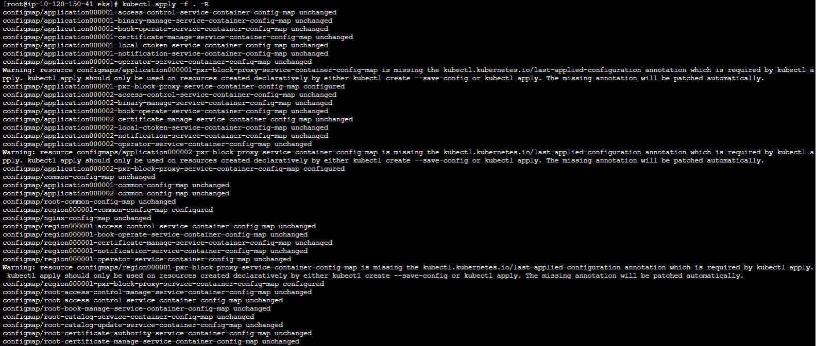
概要 | PF 設定：EKS マニフェストアクターコード設定（Region）
手順番号 | S14-1-1
パラメータ | T.B.D.
コマンド | # vi configmap/common-configmap.yaml # kubectl apply -f . -R # kubectl rollout restart -n pxross1 deployments/region000001-api # kubectl get Pod -n pxross1 | grep api
ポイント | # kubectl apply -f . -Rの実行でWARNが表示されるが問題なし 該当manifestを「kubectl create」で作成していて、作成から初めて実行した「kubectl apply」だった為 ※kubectl applyは「過去」、「現在」、「未来」の3つの状態から差分を確認し反映するが、kubectl createで作成した際、 「過去」がない為、該当のWARNメッセージが表示される kubectl applyは「過去」の状態がないときに「現在」の情報を「過去」に自動設定する処理がある為、問題なし | C:\work\dsa-personal_data_linkage_module-constructor\utils\cp932_zip_extractor\cp932_zip_extractor.py
実行結果

S14-2-1
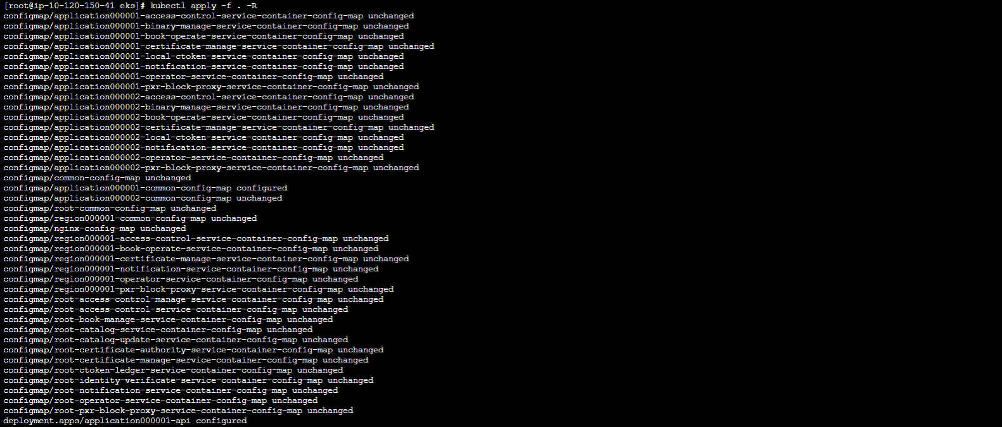
概要 | PF 設定：EKS マニフェストアクターコード設定（APP1（運動アプリ））
手順番号 | S14-2-1
パラメータ | T.B.D.
コマンド | # vi configmap/common-configmap.yaml # kubectl apply -f . -R # kubectl rollout restart -n pxross1 deployments/application000001-api # kubectl get Pod -n pxross1 | grep api
ポイント |  | C:\work\dsa-personal_data_linkage_module-constructor\utils\cp932_zip_extractor\cp932_zip_extractor.py
実行結果

S14-3-1
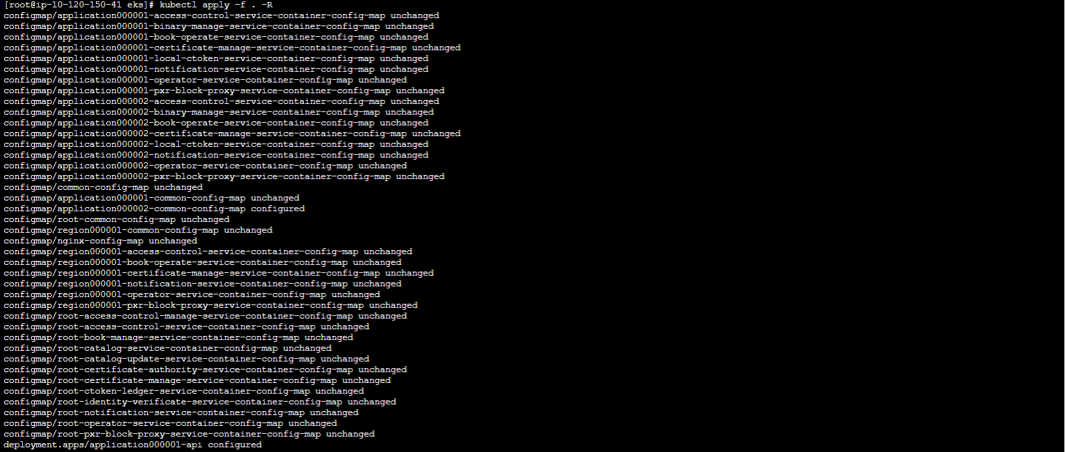
概要 | PF 設定：EKS マニフェストアクターコード設定（APP2（見守りアプリ））
手順番号 | S14-3-1
パラメータ | T.B.D.
コマンド | # vi configmap/common-configmap.yaml # kubectl apply -f . -R # kubectl rollout restart -n pxross1 deployments/application000002-api # kubectl get Pod -n pxross1 | grep api
ポイント |  | C:\work\dsa-personal_data_linkage_module-constructor\utils\cp932_zip_extractor\cp932_zip_extractor.py
実行結果

STEP1-4動作確認（APP2（見守りアプリ））
概要 | アクターコード設定確認（APP2（見守りアプリ））
手順番号 | STEP1-4動作確認（APP2（見守りアプリ））
パラメータ | T.B.D.
コマンド | curl --include \ -X POST \ -H 'Content-Type: application/json' \ -H 'Accept: application/json' \ -d '{"type":3,"loginId":"<アカウントID>","hpassword":"<パスワード>"}' \ https://application000002.pxross1.<DNS名>/operator/operator/login
ポイント | ・レスポンスのactorに設定したコードとバージョンが設定されていることを確認 | C:\work\dsa-personal_data_linkage_module-constructor\utils\cp932_zip_extractor\cp932_zip_extractor.py
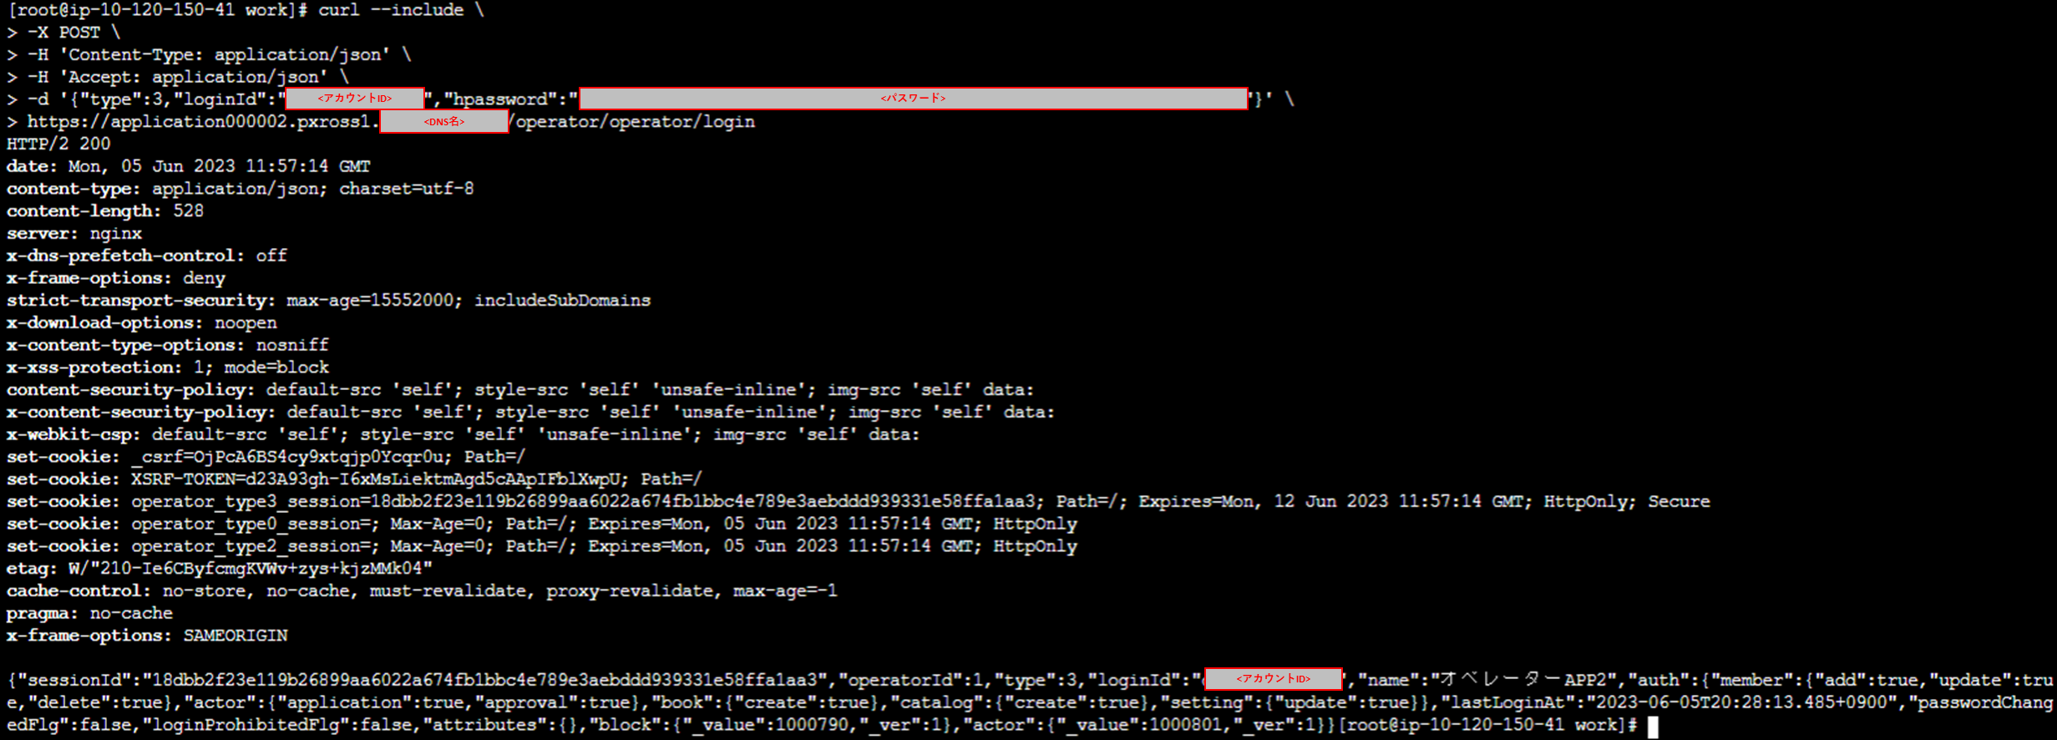
実行結果

